상품제안서
필립스 경량 프리젠터 25g 레이저포인터 | 상품코드: F12690

 |  |  |  |  |  |  | 02-412-0044 | www.easy1.co.kr
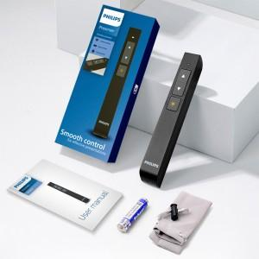 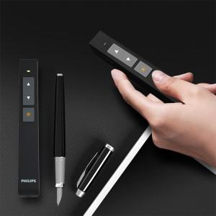 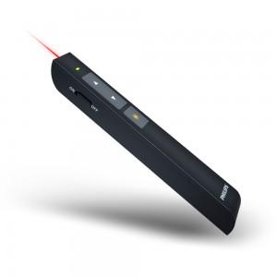

【상세/제작정보】

【인쇄/포장옵션】 | 레이저, 풀칼라 / 포장불가능

【공급단가】 | 수량 | 60~ | 100~ | 500~ | 1,000~ | 2,000~
*VAT별도 | 단가 | 17,140원 | 16,510원 | 15,870원 | 15,240원 | 14,850원

【상품 URL】 | http://www.easy1.co.kr/src/goods_detail.php?gdno=12690

